請求書 (使用例)
かがりび山の会請求書 aa |  |  |  |  |  |  |  |  |  | 担当部長 伊東 |  | 印
請求年月日 |  |  | 2023-12-03 |  | 請求者 | 伊東春正 |  | 請求金額 |  | 6,980
NO | 費 |  |  | 目 |  | 内容 |  |  |  |  | 金額
1 | 総務費 |  |  | (4)例会等会場費 |  | 山行部打ち合わせ |  |  |  |  | 410
2 | 総務費 |  |  | (4)例会等会場費 |  | 共同装備棚卸 |  |  |  |  | 1,370
3 | 山行・装備費 |  |  | (4)教育･遭対費 |  | 書籍購入 |  |  |  |  | 2,420
4 | 山行・装備費 |  |  | (3)装備諸費 |  | 細引き購入 |  |  |  |  | 2,780
5
 |  |  |  |  |  |  |  |  |  | 合計 | 6,980
 | 請 求 書 ＆ 領 収 書 貼 付 及び 明 細 記 入 欄
 | NO1 |  |  |  |  | NO2
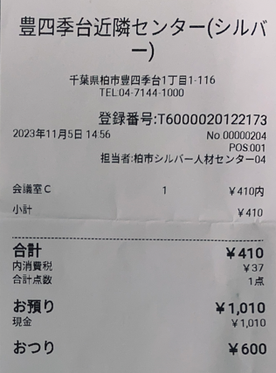
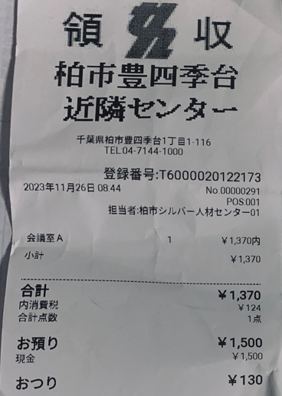

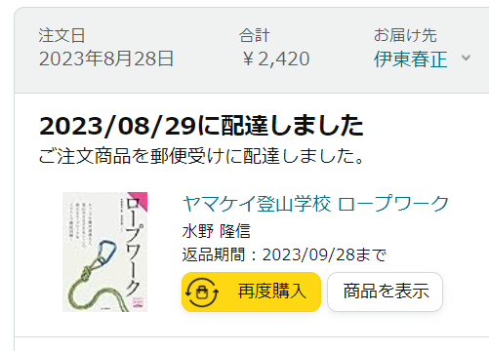
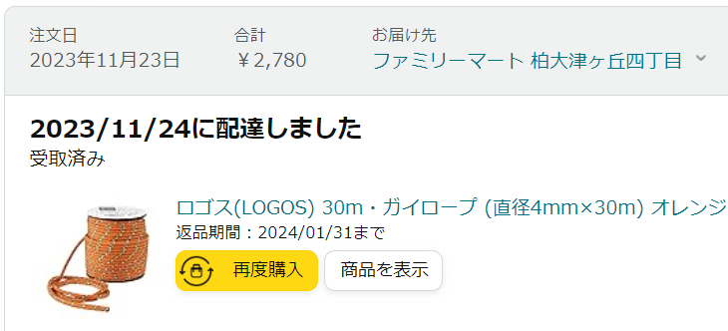
 | NO3 |  |  |  |  | NO4

 |  | か が り び 山 の 会 領 収 書
領収年月日 |  |  | 年 月 日 |  |  | 氏 名 | 伊東春正 |  |  |  |  | 印
領収金額 |  |  | 金 | 6,980 | 円也領収いたしました
 |  |  |  |  |  |  |  |  | 会計 神原よしみ

